フォーマット
日付 | 2024年6月1日～11月4日
タイトル | トレンド予測するモデル
テーマ選定の理由 | アパレル業界では近年、低価格競争が進む一方で人材不足が深刻化しています。特に、優秀な人材が外資系企業に流出することで、国内市場での競争力低下と労働環境の悪化が顕著です。これに伴い、効率的な業務改善や適切なトレンド予測が求められるようになっています。 本プロジェクトでは、AIを活用して服のトレンド予測とデザイン生成を自動化し、業界の競争力を強化することを目指しています。具体的には、トレンド予測の精度向上とデザイン開発の支援により、アパレル業界が抱える課題を解決する手助けをしたいと考え、これをテーマとして取り組むことにしました。
想定業界 | IT業界
想定企業 | ファーストリテイリング
想定ポジション | データサイエンス
背景 | アパレル業界では、近年の人手不足問題が深刻化しており、業界全体の運営と成長に大きな影響を及ぼしています。アパレル小売企業を対象としたアンケートでは、82.7%（右の図）の企業が販売員不足を感じており、コロナ禍による行動制限の解除後も十分な人材を確保できていない状況です 人手不足の背景 1.業界のイメージ低下 コロナ禍の影響による店舗休業や消費低迷で業界の将来性に対する不安が高まり、優秀な人材がアパレル業界から他業種に流出しています。 2.厳しい労働条件 アパレル業界は他業種と比較して収入が低く、長時間労働や不規則な勤務形態が常態化しており、人材の定着率が低いことも問題です。 3.構造的な問題 給与や評価システムの改善が進まず、現場での人材不足を慢性的なものにしています。 人手不足の影響 1.店舗運営の困難 多くの店舗が「ギリギリの人繰り」や「毎日綱渡り」の状況にあり、円滑な運営が難しくなっています。 2.従業員の負担増加 少ない人数で対応せざるを得ず、残された従業員の負担が増大し、疲弊するケースが増えています。 3.管理職の現場投入 スーパーバイザーや本社社員が現場に駆り出される状況が発生しており、効率的な管理業務にも支障が生じています。 対策と課題 アパレル業界の人手不足は、賃上げや採用強化といった施策だけでは解決できず、構造的な問題が根底にあります。若い世代への教育体制の見直しや長時間労働の改善、業界全体の構造改革が必要で、労働条件の改善と業界のイメージアップが急務となっています。 参考サイト https://www.wwdjapan.com/articles/1558952 https://hrog.net/interview/jinji/112170/ https://www.wwdjapan.com/articles/1558843 https://g-w.st/blog/?p=11541 | 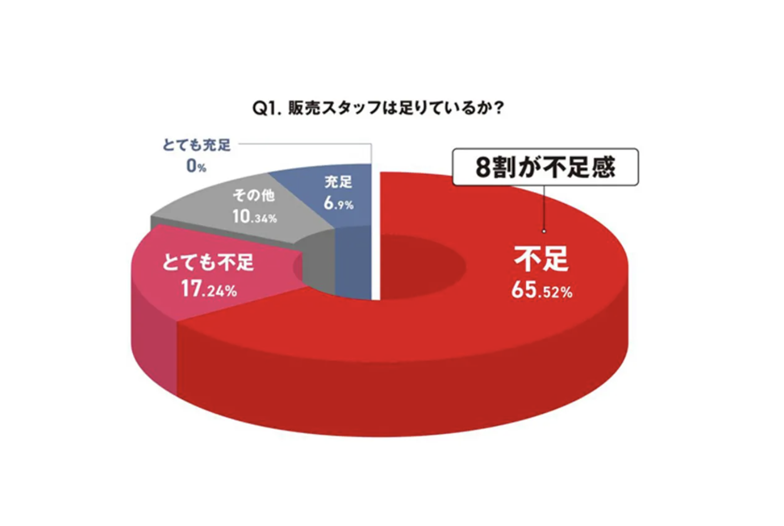

目的 | 本プロジェクトの目的は、ファッション分野におけるトレンド予測を通じて、今後市場で求められる服のデザイン傾向を把握することです。具体的には、系統空間を活用し、画像生成モデルを通じてトレンドに沿った服のデザインを予測し、アパレル業界におけるデザインや在庫管理、商品企画の精度向上を目指しています。

概要 | 自然言語処理で系統空間を構築 ファッション関連のネット記事から自然言語処理を使って特定のファッション“系統”を対義語で定義します。これにより、ファッション系統を対立的な概念として捉え、全体の系統空間を表現します。 VAEを使った系統間の学習 次に、各系統の画像データを変換し、VAE（変分オートエンコーダ）を使って対義語同士の関係性を学習します。このプロセスにより、画像の系統変化を潜在空間で表現できます。 時系列予測とトレンド変動のモデル化 ユニクロのサイトから取得した画像とレビューのデータを使い、系統の時系列変化をVAEで表現します。そして、Prophetを使ってこの系統の変動を予測します。
アプローチの理由 | ファッション系統を正確に構築するために、画像とテキストデータを活用し、自然言語処理で系統の関係性を定量化しました。さらに、VAEを用いて画像間の関係を学習し、視覚的特徴の一貫性を強化することで、精度と信頼性の高い系統空間の生成を目指しています。

結果を何に活かせるのか | 私が開発した成果物は、アパレル業界における適切な在庫管理や市場調査、商品開発、ユーザーのニーズ分析に貢献するだけでなく、他業種にも幅広く応用が可能です。例えば、食品や家電、インテリアなどの消費財分野では、需要予測やトレンド分析に活かせます。これにより、在庫の効率的な管理や売れ筋商品の分析が行え、商品開発やマーケティング施策の改善にも寄与します。 さらに、エンターテインメント業界では、顧客の好みに合わせたコンテンツや商品展開の計画を最適化するためのデータ活用が期待できます。特に、人気のあるテーマやキャラクターのトレンド予測に基づいて、新しい作品や関連商品の投入時期を調整することで、収益の最大化が図れます。 また、医療やヘルスケア分野では、患者や利用者の需要予測をもとに、予防医療や健康管理のアプローチを改善するための施策として応用することが可能です。データ分析と予測モデルを使って、季節性や人口動態の変化に基づいた最適なサービス提供や商品開発を支援します。

使用言語・環境 | Google Colaboratory , Pyhon

成果物（出力結果）
データおよび評価概要 | 1.取得元 ・ユニクロのECサイト （商品名、レビューのタイトル、レビューの本文、星の数、レビューした日付、商品の画像） ・Google Trend 各系統ごとの検索した数 ・Google検索エンジン 「系統名 服 imgesize 1080x1080」 ・Google検索エンジン 「ファッション 系統 系統名」 ・WEAR 「系統名」 2.レビュー評価モデル データ元： 映画のレビューのデータセット ※データセットが映画のレビューしか見つけられなかったため モデル： HashinaVectorizer 精度： 80% 3.系統の対義語をモデル データ元： Google検索エンジン 「ファッション 系統 系統名」 モデル： Word2Vecモデル 予測結果： [('ベーシック', '地雷系'), ('モード', '量産型'), ('スポーツ', '韓国'), ('ストリート', 'ナチュラル'), ('アウトドア', 'ノームコア'), ('エレガンス', 'トラッド'), ('ガーリー', 'デザイナーズ'), ('オフィス', 'マニッシュ')] 4.系統の対義語同士の間の関係を求めるモデル データ元： WEAR 「系統名」、ユニクロのECサイト （商品の画像） モデル： VAEモデル 予測結果：※8個のモデルからランダムにサンプリングして予測した画像（右の画像）です。 5.系統と時間の関係を予測するモデル データ元： ユニクロのECサイト（商品名、レビューのタイトル、レビューの本文、星の数、レビューした日付、商品の画像）、VAEのDecodの予測値（商品の画像→数値） モデル： Prophet 精度： MSE: 0.2679817937276824 | 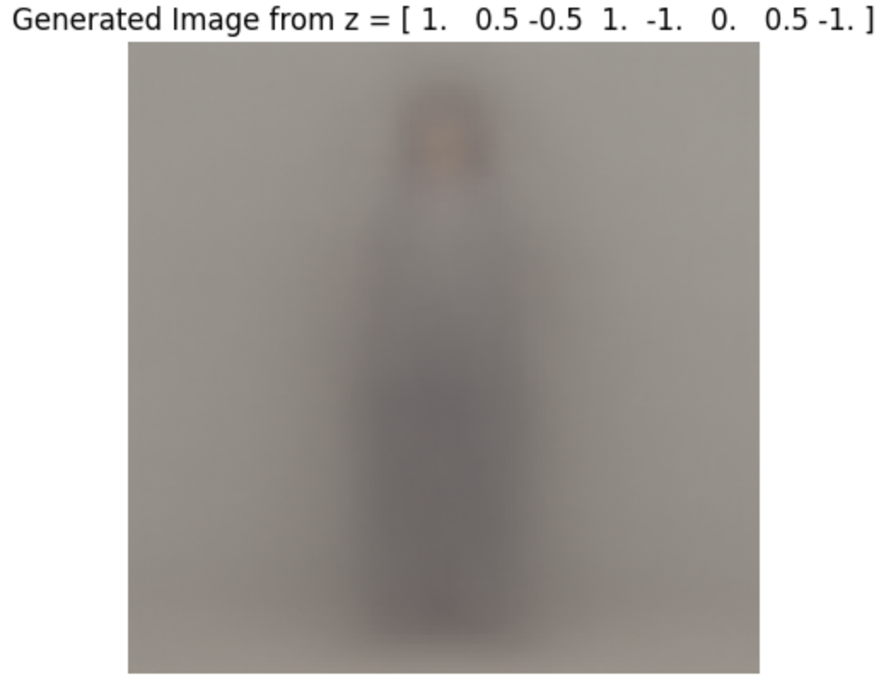
効果 | 本モデルは提出期限の都合上、精度向上の工程（ハイパーパラメータ調整や追加学習など）を省略しております。そのため、現時点での予測精度は理想値に達していませんが、基本的な構造と動作は確認済みです。今後、以下のような精度向上のアプローチを実施予定です： • モデルのアーキテクスチャの見直し • データ拡張やハイパーパラメータの再調整 • モデルのチューニングによる精度向上 以上を行うことで、トレンド予測の初期段階として基礎構造を構築し、動作の検証に成功しております。今後、上記のアプローチにより、さらに実用的な精度を追求し、トレンド予測の実務適用を目指します。

工夫点・苦労点 | 工夫点 1.時系列情報を持たせた系統の表現 →系統の変動を時系列で捉えるために、自然言語処理と画像処理を組み合わせました。ファッション記事から対義語を抽出し、VAEで系統間の変動を視覚的に表現することで、時系列データとして系統の変化を追えるよう工夫しています。 2.オフライン・オンライン環境の使い分け →Mac（オフライン） ユニクロのファッションデータ（画像・レビュー）のスクレイピング VAEモデルの初期トレーニングとデータ準備 Google Colaboratory（オンライン） 自然言語処理による系統対義語の抽出と空間構築 Prophetによる系統変動の予測 VAEを用いた画像生成とモデル検証 難しかった点と対処法 1.レビューのスクレイピング →ユニクロのサイトからレビューを取得する際、意図したデータが取れず苦労しました。複数のリクエスト方式や解析手法を試行し、安定的な取得方法を実現しました。 2.生成モデルの精度向上 →初期生成ではノイズが多く、適切な画像が出ませんでした。モデル構造とハイパーパラメータの調整を試行しましたが、十分な精度には至っていません。今後はアンサンブル学習や複数層構造を試し、精度の向上を図る予定です。

今後の施策 | モデル精度向上のため、アンサンブル学習や多層アーキテクチャを導入し、画像特徴の精密な再現を図ります。また、ハイパーパラメータの最適化で学習効率と生成精度を高め、データ拡充や前処理強化で季節変動も捉えます。ProphetやLSTM、VAEを活用し、系統トレンド予測モデルの信頼性向上を目指し、業界への貢献を強化します

記述コード ※系統の変動を予測するコード 詳しくはGitHub参照（https://github.com/taiga-source/）
# -*- coding: utf-8 -*- """clothesTrend.ipynb Automatically generated by Colab. Original file is located at https://colab.research.google.com/drive/1H-7yGMP6lKQN2Bg0kEbzt7rvn_cG8kLI """ import pandas as pd # 読み込み先のパス load_path = "/content/drive/MyDrive/PythonProjects/トレンド予測/VAE/latent_variables.csv" # CSVファイルを読み込む df_loaded = pd.read_csv(load_path, encoding='utf-8-sig') # 読み込んだデータフレームを表示 print(df_loaded.head()) import pandas as pd # merchandise列の末尾が"_0"で終わる行を抽出し、"_0"を削除 df_filtered = df_loaded[df_loaded['merchandise'].str.endswith('_0')].copy() df_filtered['merchandise'] = df_filtered['merchandise'].str.replace('_0', '', regex=False) # インデックスをリセット df_filtered.reset_index(drop=True, inplace=True) # 結果を確認 print(df_filtered.head()) import pandas as pd # 読み込み先のパス load_path = "/content/drive/MyDrive/PythonProjects/トレンド予測/train/train2.csv" # CSVファイルを読み込む df = pd.read_csv(load_path, encoding='utf-8-sig') # 読み込んだデータフレームを表示 print(df.head()) # カラム名を変更 df = df.rename(columns={'product_name': 'merchandise'}) # 結果を表示 print(df) merged_data = pd.merge(df_filtered, df, how='inner', left_on=["merchandise"], right_on=["merchandise"]) merged_data import pandas as pd # CSVファイルを読み込む df_trend = pd.read_csv('/content/drive/MyDrive/PythonProjects/トレンド予測/系統をトレンド/data/combined_fashion_trends.csv', encoding='utf-8-sig', index_col=0) df_trend = df_trend.drop(columns=["isPartial"]) # 読み込んだデータフレームを表示 print(df_trend.head()) df_trend = df_trend.drop(columns=["アメリカジコーデ"]) df_trend list_ranking = [] for i in range(len(df_trend.index)): a = df_trend.index[i] # 2005-02-01の行データを取得 row_data = df_trend.loc[a] # 一番高い値を持つカラムを取得 max_column_name = row_data.idxmax() max_value = row_data.max() list_ranking.append(max_column_name) list_ranking df_trend['一位'] = list_ranking df_trend from sklearn.preprocessing import LabelEncoder label_encoder = LabelEncoder() label_encoder.fit(df_trend['一位']) kind_encoded_mapping = dict(zip(label_encoder.transform(lab

